Sheet1
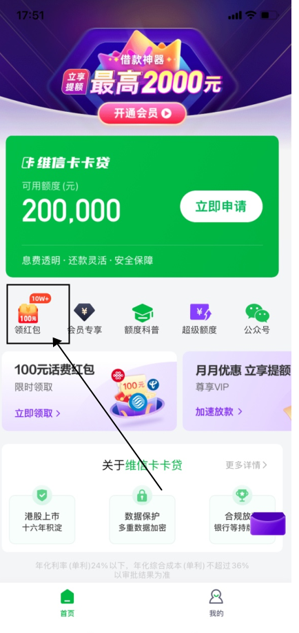
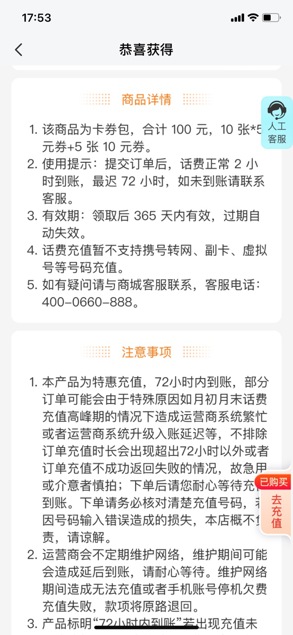
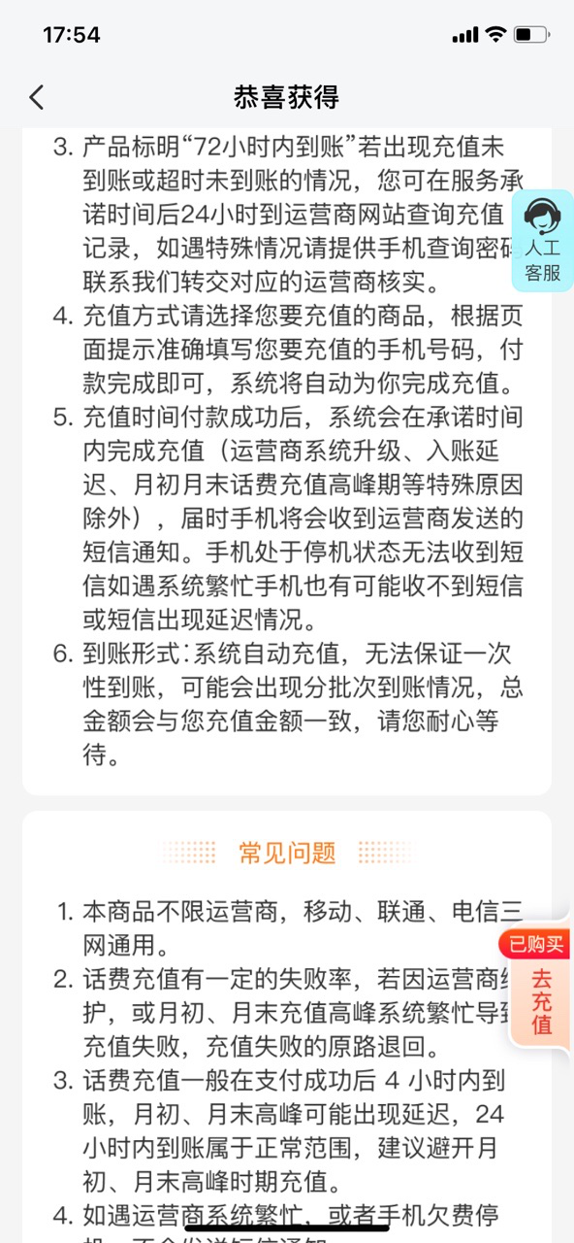
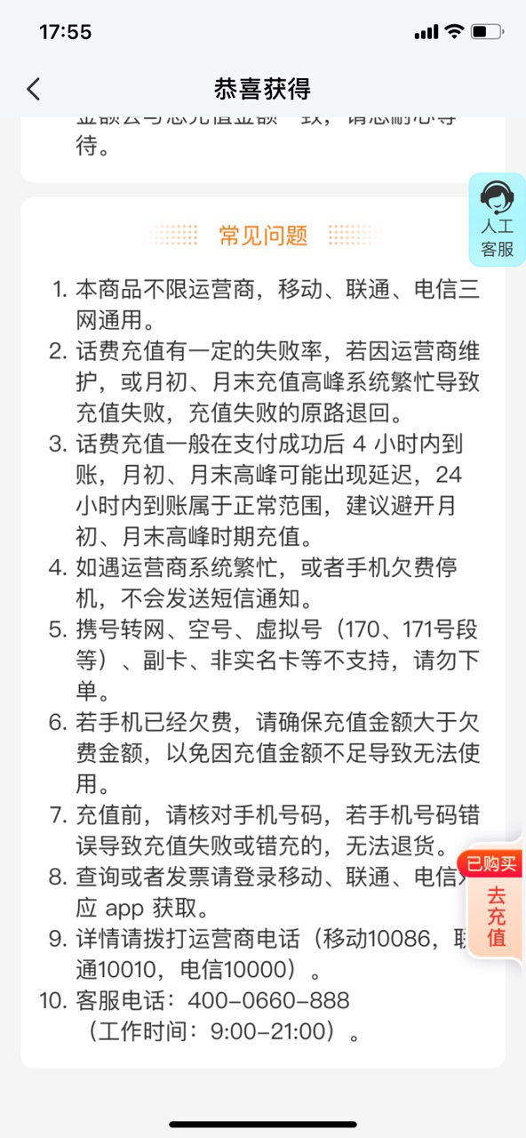
活动介绍 | 省话费/话费券包/领红包活动
活动的入口 | 豆豆钱/维信卡卡贷APP—首页—中间固定栏位-领红包展示；（2023年5月16日关闭活动入口）
活动介绍 | 1、19.9买100元话费券，商品为卡券包，包括5张10元和10张5元； 2、使用提示：提交订单后，话费正常2小时到账，最迟72小时，如未到账可联系客服； 3、有效期：领取后365天内有效，过期自动时效； 4、话费充值了暂不支持携号转网、副卡、虚拟号等号码充值； 5、若客户在购买成功后未到账或充值失败等问题，可引导联系客服电话：400-0012-188，根据系统提示操作。同时在以下充值页面有“人工客服”，若需要找人工客服，可引导客户先输入“C”，然后“RG”即可进入人工客服。 6、活动入口链接有邮箱版本。可通过邮箱发送给客户。
注意事项 | 如果客户进线需要进入页面充值的，可以给客户以下链接： 豆豆钱： https://jl3.geexmeta.com/geexGlifeFrontend/preRenderL?pre_render_Id=98&channelCode=F001&vCreditUrlType=DdqGeexmetaTelephoneCoupon 卡卡贷： https://jl3.geexmeta.com/geexGlifeFrontend/preRenderL?pre_render_Id=99&channelCode=F002&vCreditUrlType=KkdGeexmetaTelephoneCoupon
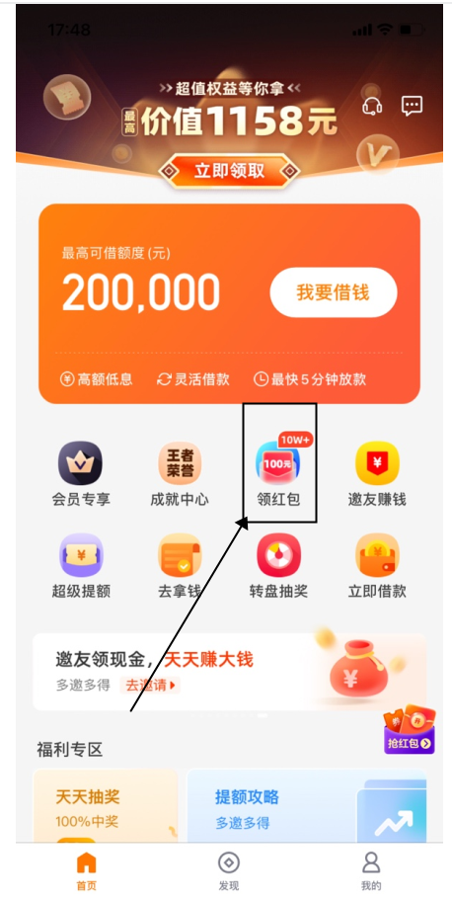
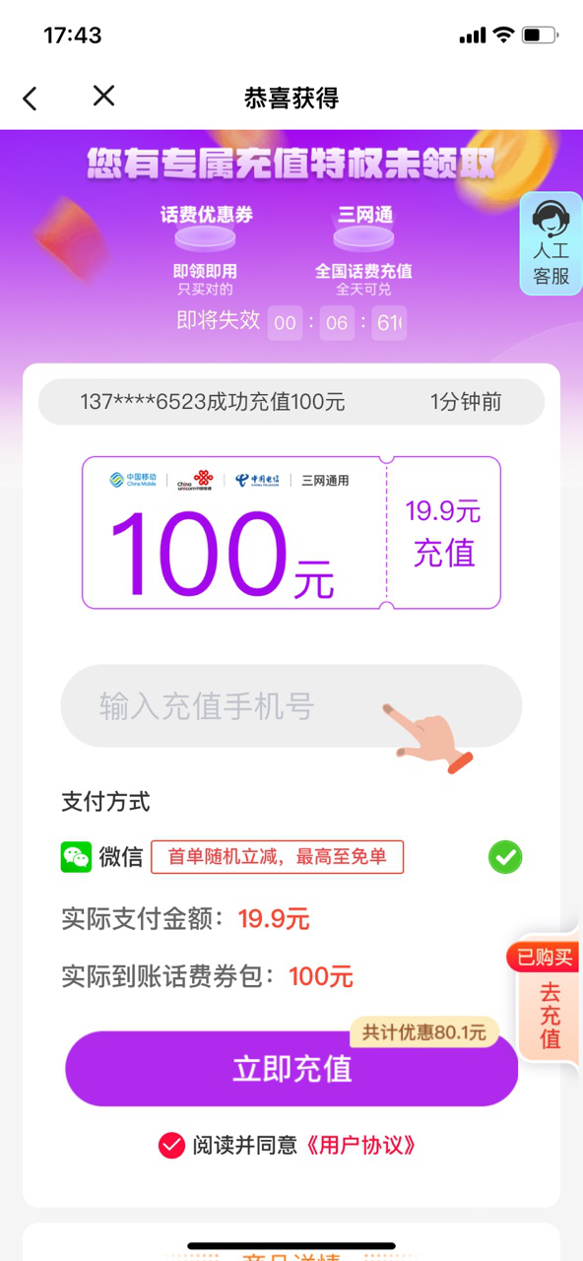
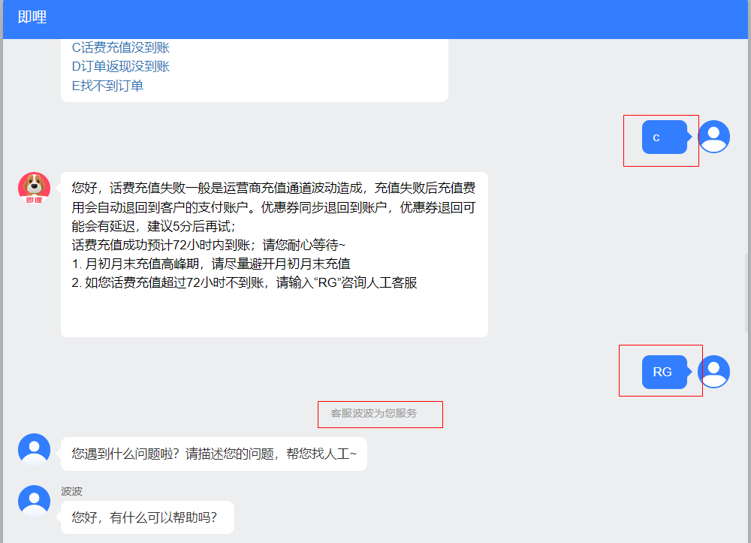
UI图 | 详情可查看知识库-UI图——《卡豆首页-话费活动UI图》

